22-08
 |  |  |  |  | Reporte diario de obra (RDO)

 |  |  |  |  | Marcobre

Contrato N.º |  | : |  |  |  |  |  | Fecha de RDO |  |  |  | 2026-08-22 |  |  |  |  |  | Semana03 |  |  |  |  |  |  |  |  |  |  |  |  | Condiciones del clima
Contratista |  | : | PROMCOSER |  |  |  |  | RDO N.º |  |  |  | 028 |  |  |  |  |  |  |  |  |  |  |  |  |  |  |  |  |  |  | T mín. |  | 12°
Ubicación |  | : | Marcona |  |  |  |  | Turno |  |  |  | Día |  |  |  |  |  |  |  |  |  |  |  |  |  |  |  |  |  |  | T máx. |  | 25°
Fecha de Inicio |  | : | 2026-08-22 |  |  |  |  | Regimen |  |  |  | 6X1 |  |  |  |  |  |  |  |  |  |  |  |  |  |  |  |  |  |  | Viento |  | 18Km/h
 |  |  |  |  |  |  |  |  |  |  |  |  |  |  |  |  |  |  |  |  |  |  |  |  |  |  |  |  |  |  | Lluvia |  | --

Cuadrilla de Bancoductos Rampa Sur |  |  |  |  |  |  |  |  |  |  |  |  |  |  |  |  | Cuadrilla de Banco ductos Rampa Norte
Mano de Obra |  |  |  |  |  |  |  |  |  |  | Horas en stand by |  |  |  |  |  | Mano de Obra |  |  |  |  |  |  |  |  |  |  |  |  |  | Horas en stand by
Descripcion |  | Cant. |  | hh/día |  | hh ant. | hh act. |  | hh acum. |  | hh ant. | hh act. |  | hh acum. |  |  | Descripcion |  |  |  | Cant. |  | hh/día |  | hh ant. |  | hh act. |  | hh acum. |  | hh ant. |  | hh act. |  | hh acum.
Operador de retro/minicargador |  | 1.00 |  | 9.50 |  | 0.00 | 9.50 |  | 9.50 |  | 0.00 |  |  | 0.00 |  |  | 0 |  |  |  | 0.00 |  | 10.15 |  | 0.00 |  | 0.00 |  | 0.00 |  | 0.00 |  |  |  | 0.00
Operario Civil |  | 1.00 |  | 9.50 |  | 0.00 | 9.50 |  | 9.50 |  | 0.00 |  |  | 0.00 |  |  | 0 |  |  |  | 0.00 |  | 10.15 |  | 0.00 |  | 0.00 |  | 0.00 |  | 0.00 |  |  |  | 0.00
Operario Mecánico / Eléctrico |  | 1.00 |  | 9.50 |  | 0.00 | 9.50 |  | 9.50 |  | 0.00 |  |  | 0.00 |  |  | 0 |  |  |  | 0.00 |  | 10.15 |  | 0.00 |  | 0.00 |  | 0.00 |  | 0.00 |  |  |  | 0.00
Oficial |  | 1.00 |  | 9.50 |  | 0.00 | 9.50 |  | 9.50 |  | 0.00 |  |  | 0.00 |  |  | 0 |  |  |  | 0.00 |  | 10.15 |  | 0.00 |  | 0.00 |  | 0.00 |  | 0.00 |  |  |  | 0.00
Ayudante |  | 3.00 |  | 9.50 |  | 0.00 | 28.50 |  | 28.50 |  | 0.00 |  |  | 0.00 |  |  | 0 |  |  |  | 0.00 |  | 10.15 |  | 0.00 |  | 0.00 |  | 0.00 |  | 0.00 |  |  |  | 0.00
Conductor de camioneta |  | 1.00 |  | 9.50 |  | 0.00 | 9.50 |  | 9.50 |  | 0.00 |  |  | 0.00 |  |  | 0 |  |  |  | 0.00 |  | 10.15 |  | 0.00 |  | 0.00 |  | 0.00 |  | 0.00 |  |  |  | 0.00
Conductor minivan |  | 1.00 |  | 9.50 |  | 0.00 | 9.50 |  | 9.50 |  | 0.00 |  |  | 0.00 |  |  | 0 |  |  |  | 0.00 |  | 10.15 |  | 0.00 |  | 0.00 |  | 0.00 |  | 0.00 |  |  |  | 0.00
Conductor camión baranda |  | 1.00 |  | 9.50 |  | 0.00 | 9.50 |  | 9.50 |  | 0.00 |  |  | 0.00 |  |  | 0 |  |  |  | 0.00 |  | 10.15 |  | 0.00 |  | 0.00 |  | 0.00 |  | 0.00 |  |  |  | 0.00
Vigía |  | 1.00 |  | 9.50 |  | 0.00 | 9.50 |  | 9.50 |  | 0.00 |  |  | 0.00 |  |  | 0 |  |  |  | 0.00 |  | 10.15 |  | 0.00 |  | 0.00 |  | 0.00 |  | 0.00 |  |  |  | 0.00
Supervisor |  | 1.00 |  | 9.50 |  | 0.00 | 9.50 |  | 9.50 |  | 0.00 |  |  | 0.00 |  |  | 0 |  |  |  | 0.00 |  | 10.15 |  | 0.00 |  | 0.00 |  | 0.00 |  | 0.00 |  |  |  | 0.00
Supervisor de seguridad |  | 1.00 |  | 9.50 |  | 0.00 | 9.50 |  | 9.50 |  | 0.00 |  |  | 0.00 |  |  | 0 |  |  |  | 0.00 |  | 10.15 |  | 0.00 |  | 0.00 |  | 0.00 |  | 0.00 |  |  |  | 0.00
ingeniero de calidad |  | 1.00 |  | 9.50 |  | 0.00 | 9.50 |  | 9.50 |  | 0.00 |  |  | 0.00 |  |  | 0 |  |  |  | 0.00 |  | 10.15 |  | 0.00 |  | 0.00 |  | 0.00 |  | 0.00 |  |  |  | 0.00
 |  |  |  |  |  | 0.00 | 0.00 |  | 0.00 |  | 0.00 |  |  | 0.00 |  |  | 0 |  |  |  | 0.00 |  | 10.15 |  | 0.00 |  | 0.00 |  | 0.00 |  | 0.00 |  |  |  | 0.00
Total |  | 14.00 |  |  |  | 0.00 | 133.00 |  | 133.00 |  | 0.00 | 0.00 |  | 0.00 |  |  | Total |  |  |  | 0.00 |  |  |  | 0.00 |  | 0.00 |  | 0.00 |  | 0.00 |  | 0.00 |  | 0.00

Descripción de las actividades mas relevantes del día
Actividades programadas (Partidas) |  |  |  |  |  |  |  |  |  |  |  |  |  |  |  | Und. |  | Metrado |  | Prog. |  | Ejecutado |  |  | Acumulado |  |  | Por ejecutar |  |  | % Avance
 |  |  |  |  |  |  |  |  |  |  |  |  |  |  |  |  |  |  |  |  |  |  |  |  |  |  |  |  |  |  | día |  |  | total
RAMPA SUR
BANCO DUCTO EN CAMINO
EXCAVACIÓN DE ZANJA CON RETROEXCAVADORA 0.60 X 0.80M |  |  |  |  |  |  |  |  |  |  |  |  |  |  |  | M3 |  | 76.8 |  | 0 |  | 0 |  |  | 54 |  |  | 22.8 |  |  | 7.00 |  |  | 70.31%
PERFILADO Y NIVELACION DE TERRENO |  |  |  |  |  |  |  |  |  |  |  |  |  |  |  | ML |  | 160 |  | 10 |  | 10 |  |  | 110 |  |  | 50 |  |  | 6.00 |  |  | 68.75%
COLOCACION DE CAMA DE ARENA E=0.20 |  |  |  |  |  |  |  |  |  |  |  |  |  |  |  | ML |  | 160 |  | 10 |  | 10 |  |  | 110 |  |  | 50 |  |  | 6.00 |  |  | 68.75% |  |  |  | 110/5
INSTALACIÓN DE BANCODUCTOS |  |  |  |  |  |  |  |  |  |  |  |  |  |  |  | UND. |  | 160 |  | 30 |  | 31 |  |  | 110 |  |  | 50 |  |  | 6.00 |  |  | 68.75% |  |  |  | 22
SUMINISTRO DE AFIRMADO |  |  |  |  |  |  |  |  |  |  |  |  |  |  |  | m3 |  | 38.4 |  | 15 |  | 15 |  |  | 15 |  |  | 23.4 |  |  | 7.00 |  |  | 39.06%
ELIMINACION DE MATERIAL EXCEDENTE |  |  |  |  |  |  |  |  |  |  |  |  |  |  |  | m3 |  | 76.8 |  | 15 |  | 15 |  |  | 30 |  |  | 46.8 |  |  | 7.00 |  |  | 39.06%
BANCO DUCTO EN VIA |  |  |  |  |  |  |  |  |  |  |  |  |  |  |  |  |  |  |  |  |  |  |  |  |  |  |  |  |  |  | 7.00
EXCAVACIÓN DE ZANJA CON RETROEXCAVADORA 0.60 X 1.00M |  |  |  |  |  |  |  |  |  |  |  |  |  |  |  | M3 |  | 11.52 |  | 11.52 |  | 19.44 |  |  | 19.44 |  |  | -7.92 |  |  | 7.00 |  |  | 168.75%
INSTALACIÓN DE BANCODUCTOS |  |  |  |  |  |  |  |  |  |  |  |  |  |  |  | UND. |  | 24 |  | 24 |  | 36 |  |  | 36 |  |  | -12 |  |  | 7.00 |  |  | 150.00%
PERFILADO Y NIVELACION DE TERRENO |  |  |  |  |  |  |  |  |  |  |  |  |  |  |  | ML |  | 24 |  | 24 |  | 36 |  |  | 24 |  |  | 0 |  |  | 7.00 |  |  | 100.00%
COLOCACION DE CAMA DE ARENA E=0.20 |  |  |  |  |  |  |  |  |  |  |  |  |  |  |  | ML |  | 24 |  | 24 |  | 36 |  |  | 24 |  |  | 0 |  |  | 7.00 |  |  | 100.00%
COLOCACION DE CAMA DE ARENA E=0.20
RELLENO Y COMPACTACION EN CAPAS DE 20MM ,AFIRMADO |  |  |  |  |  |  |  |  |  |  |  |  |  |  |  | m3 |  | 11.52 |  | 15 |  | 7 |  |  | 7 |  |  | 4.52 |  |  | 7.00 |  |  | 60.76%
RAMPA NORTE
BANCO DUCTO EN CAMINO |  |  |  |  |  |  |  |  |  |  |  |  |  |  |  | UND.
SUMINISTRO DE AFIRMADO |  |  |  |  |  |  |  |  |  |  |  |  |  |  |  | UND. |  | 46.08 |  | 15 |  | 15 |  |  | 15 |  |  | 31.08 |  |  | 2.00 |  |  | 32.55%
Registro de interferencias |  |  |  |  |  |  |  |  |  |  |  |  |  |  |  |  |  |  |  |  |  |  |  |  |  |  |  | 0
Atribuible a AESA |  |  |  |  |  |  |  |  |  |  |  |  |  |  |  |  | Atribuible a PROMCOSER
------------------------------------- |  |  |  |  |  |  |  |  |  |  |  |  |  |  |  |  | -------------------------------------
Observaciones

Incidencias de seguridad

Puntos criticos
1. Riesgos identificados

2. Plan de acción

Actividades Contributivas / Adicionales

Reporte de Seguridad
REPORTE DIARIO DE ACTIVIDADES DE SSOMA |  |  |  |  |  |  | FECHA: |  |  | 2026-08-22
REPORTE DIARIO DE ACTIVIDADES DE SSOMA 📅 22/08/2026 🍃 1. Control de Alcohol y Drogas ✅ Se ejecutó la prueba de alcotest al 100 % del personal de PROMCOSER antes del inicio de la jornada laboral. 👷 Personal evaluado: 10 trabajadores. 🟢 Resultados: 10 resultados negativos (100 % de cumplimiento). 🎓 2. Charlas y Capacitaciones 🗣️ Buenos Días Mina Justa (BDMJ) 📚 Tema: Prevenciòn de cancer 🔍 3. Inspecciones y Verificaciones en Campo 🚧 Bancoductos Sur- se tuvo visita de la empresa BISA. 💻 4. Actividades Administrativas 📄 se realizaron todos los documentos de gestion con respecto a seguridad.
Reporte de Calidad

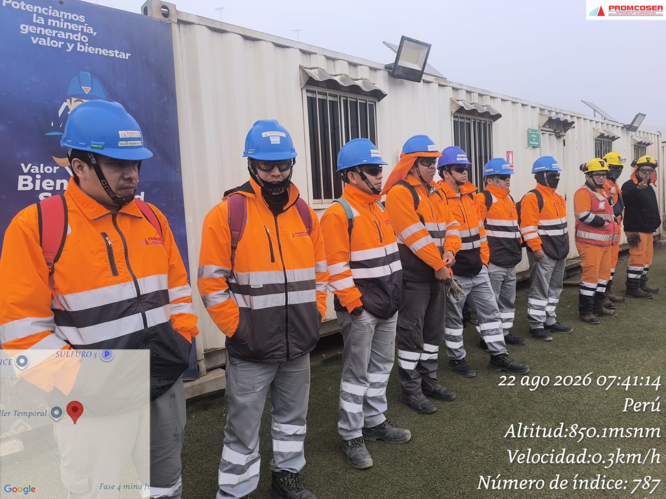
 | Fotografia N°01 |  |  |  |  |  |  |  |  |  |  |  |  |  |  |  | Fotografia N°02
 | 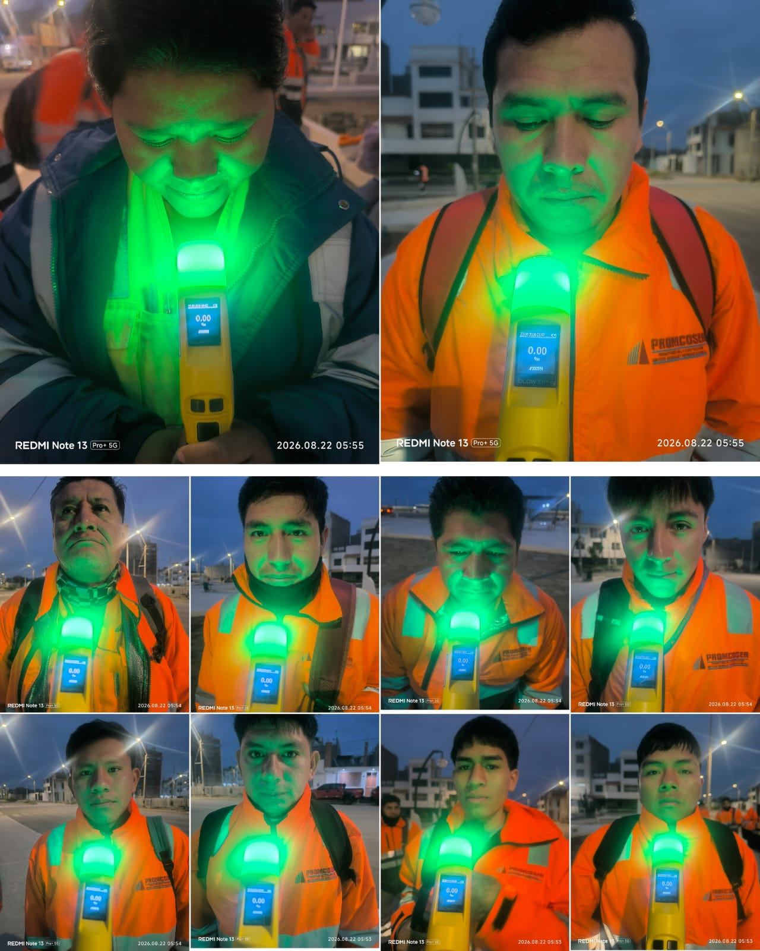 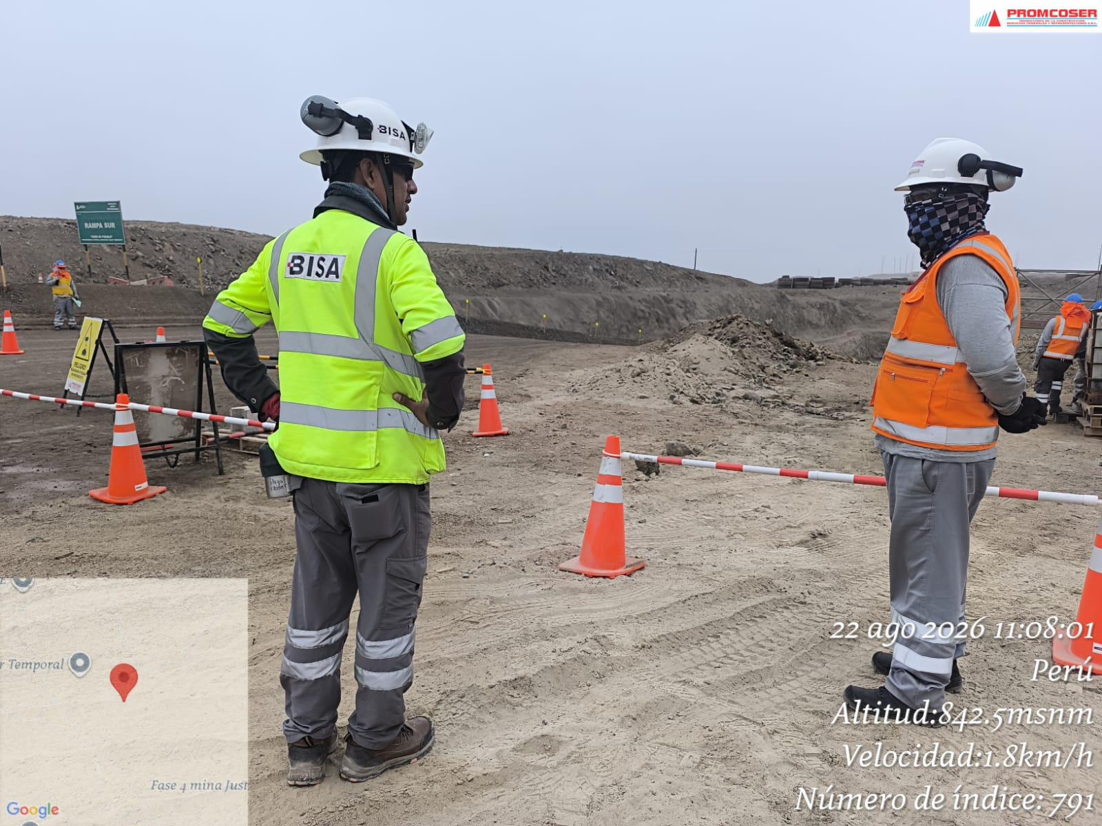 |  |  |  |  |  |  |  |  |  |  |  |  |  |  |  | 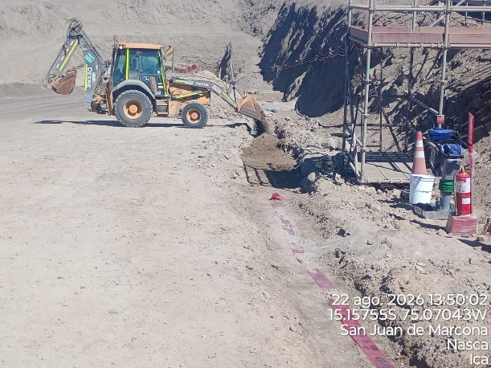 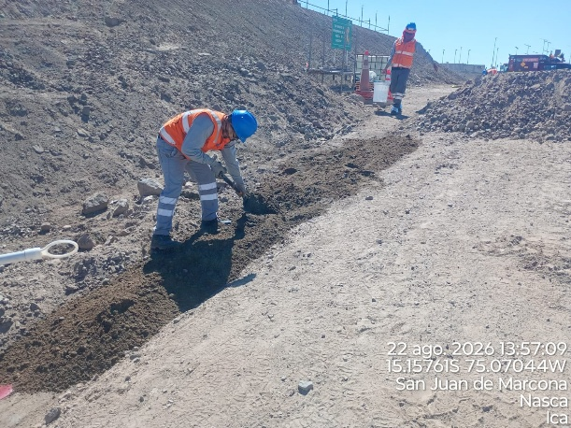

 | Se tuvo la visita de la empresa BISA, no se tuvo ninguna observaciòn en campo, charla diaria, prueba de alcotest

 | Fotografia N°01 |  |  |  |  |  |  |  |  |  |  |  |  |  |  |  | Fotografia N°01
 | 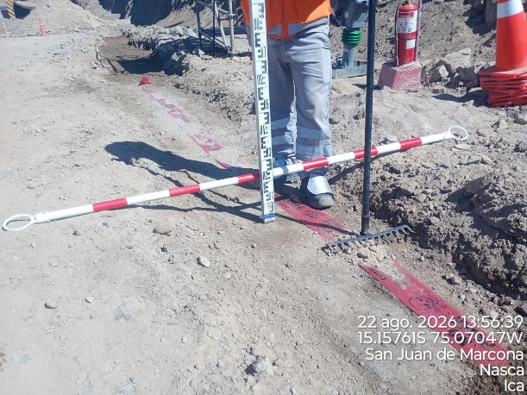 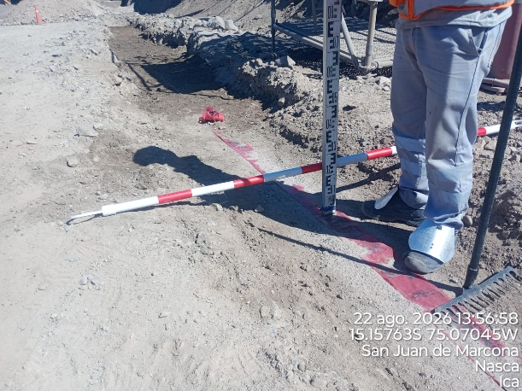 |  |  |  |  |  |  |  |  |  |  |  |  |  |  |  | 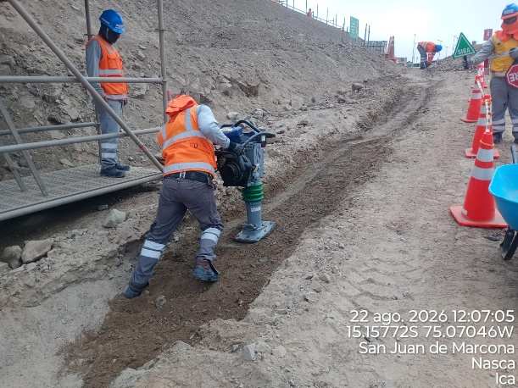 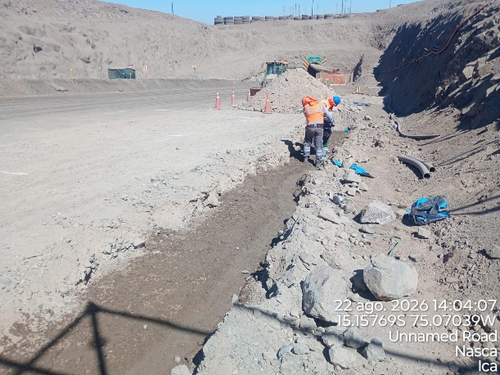

 | Fotografia N°03 |  |  |  |  |  |  |  |  |  |  |  |  |  |  |  | Fotografia N°04
 | 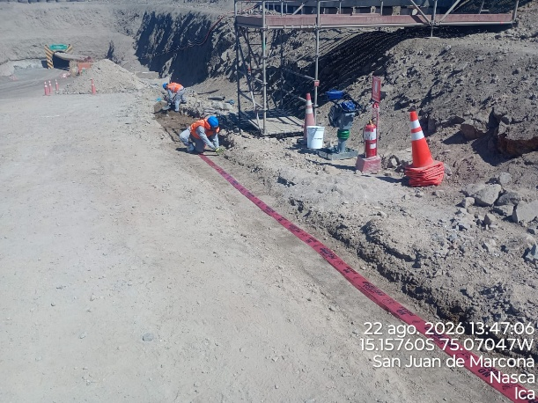 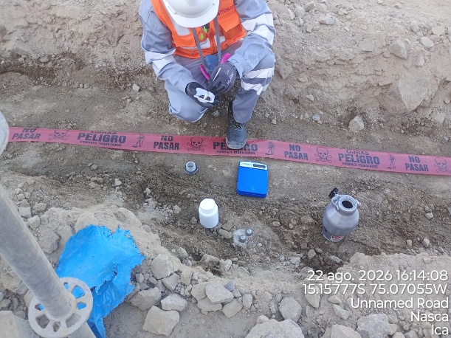 |  |  |  |  |  |  |  |  |  |  |  |  |  |  |  | 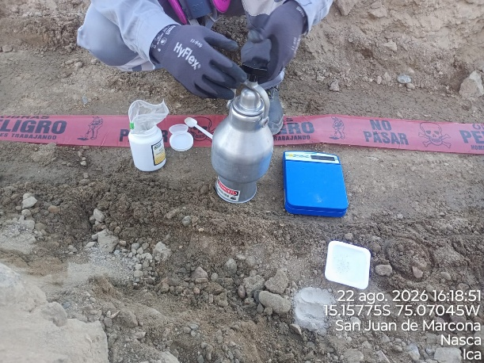 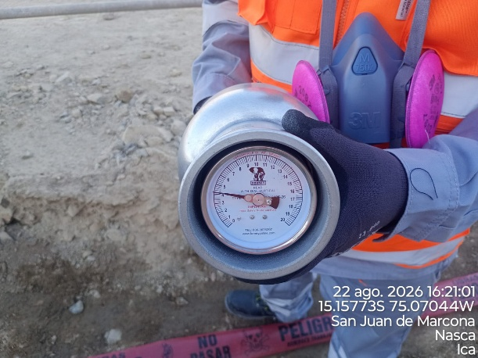

Histograma de Equipos |  | 2026-08-22
 |  |  |  |  |  |  |  |  | Jornada laboral |  |  | Jornada Laboral | 7:00:00 | 7:30:00 | 8:00:00 | 8:30:00 | 9:00:00 | 9:30:00 | 10:00:00 | 10:30:00 | 11:00:00 | 11:30:00 | 12:00:00 | 12:30:00 | 13:00:00 | 13:30:00 | 14:00:00 | 14:30:00 | 15:00:00 | 15:30:00 | 16:00:00 | 16:30:00 | 17:00:00
 | Equipos |  |  |  |  | hh.ss | hh.aa |  | Actividad |  |  | UbicaciónCANTERA | 7:00:00 | 7:30:00 | 8:00:00 | 8:30:00 | 9:00:00 | 9:30:00 | 10:00:00 | 10:30:00 | 11:00:00 | 11:30:00 | 12:00:00 | 12:30:00 | 13:00:00 |  |  | 14:30:00 | 15:00:00 | 15:30:00 | 16:00:00 | 16:30:00 | 17:00:00 | 17:30:00 | 18:00:00 | 18:30:00 | HORAS ACUMULADAS POR EQUIPO
EQUIPOS | Retroexcavadora |  |  |  |  | 4 |  |  |  |  |  |  |  |  | 0.5 | 0.5 | 0.5 | 0.5 | 0.5 | 0.5 | 0.5 | 0.5 |  |  |  |  |  |  |  |  |  |  |  |  |  |  | 2
 | Minicargador |  |  |  |  | 3.5 |  |  | instalacion de bancoductos |  |  |  |  |  |  |  |  |  |  | 0.5 | 0.5 | 0.5 | S | S | S | 0.5 | 0.5 |  |  |  | 0.5 | 0.5 |  |  |  |  | 1.75
 |  |  |  |  |  | hh.ss | hh.aa
EQUIPOS MENORES | Vibroapisonar |  |  |  |  | 0 |  |  |  |  |  |  |  |  |  |  |  |  |  |  |  |  |  |  |  |  |  |  |  |  |  |  |  |  |  |  | 0
 |  |  |  |  |  | 0 |  |  |  |  |  |  |  |  |  |  |  |  |  |  |  |  |  |  |  |  |  |  |  |  |  |  |  |  |  |  | 0
 |  |  |  |  |  | 0 |  |  |  |  |  |  |  |  |  |  |  |  |  |  |  |  |  |  |  |  |  |  |  |  |  |  |  |  |  |  | 0
 |  |  |  |  |  | 0 |  |  |  |  |  |  |  |  |  |  |  |  |  |  |  |  |  |  |  |  |  |  |  |  |  |  |  |  |  |  | 0
 |  |  |  |  |  | 0 |  |  |  |  |  |  |  |  |  |  |  |  |  |  |  |  |  |  |  |  |  |  |  |  |  |  |  |  |  |  | 0
 | Total |  |  |  |  | 7.5 | 0 |  | 0 |  |  | Frecuencia de equipos | 0 | 0 | 0.5 | 0.5 | 0.5 | 0.5 | 0.5 | 1 | 1 | 1 | 0 | 0 | 0 | 0.5 | 0.5 | 0.0 | 0.0 | 0 | 0.5 | 0.5 | 0 | 0 | 0 | 0

